画面遷移
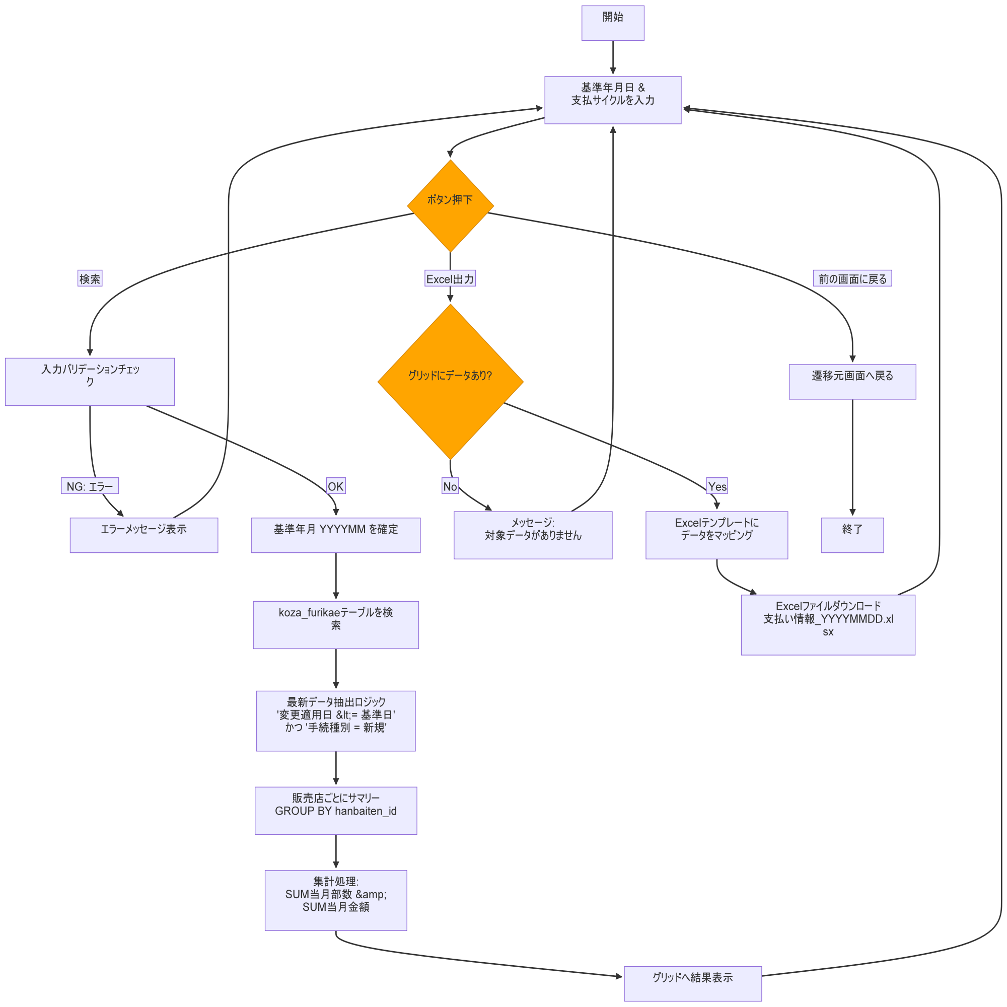
システム・アプリケーション名 |  | ドキュメント | シート名 | 作成日 | 作成者 | 更新日 | 更新者
クラウド版購読者管理システム |  | 画面設計書 | 画面遷移 | 2026/04/03 | Nguyen Duyen Manh | 2026/04/03 | Nguyen Duyen Manh

 | ACSMS-SCR-021_配達手数料支払情報出力画面_画面遷移

画面イメージ
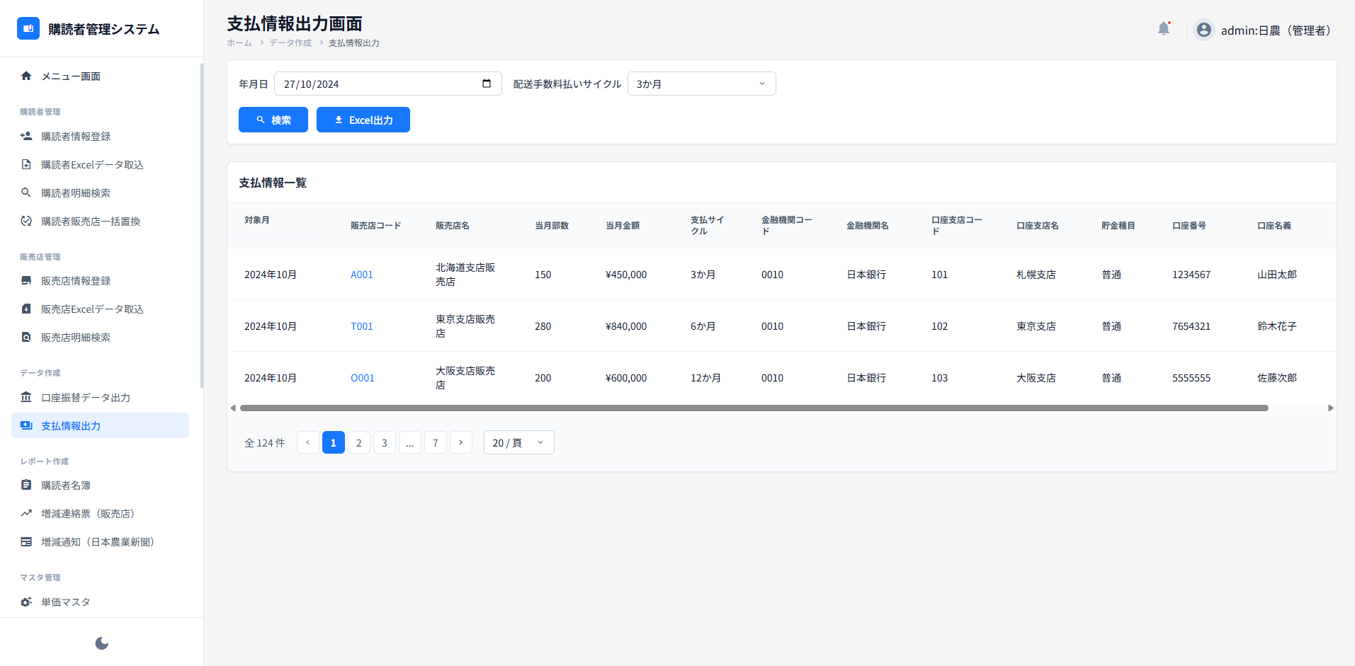
システム・アプリケーション名 |  | ドキュメント | シート名 | 作成日 | 作成者 | 更新日 | 更新者
クラウド版購読者管理システム |  | 画面設計書 | 画面イメージ | 2026/04/03 | Nguyen Duyen Manh | 2026/04/03 | Nguyen Duyen Manh

 | 画面ID | ACSMS-SCR-021 | 概要 | 配達手数料支払情報出力画面
 | 画面名 | 配達手数料支払情報出力画面

 | ACSMS-SCR-021_配達手数料支払情報出力画面_画面イメージ

